用户产品看板-DEMO
场景 | 会话交互场景 | 业务流程
场景一、 保修期咨询自动回复 | 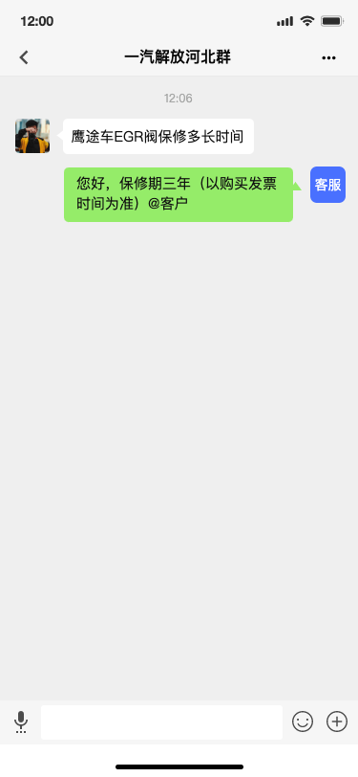 | 1、接收群消息“鹰途车EGR阀保修多长时间” 2、语义分析：鹰途、EGR、保修时间 3、知识库检索：三年 4、自动答复内容生成：您好，保修期三年（以购买发票时间为准） 5、创建工单：分类、创建时间、自动回复 6、群内自动答复：您好，保修期三年（以购买发票时间为准） | 一期输出DEMO内容
 |  |  | 序号 | 工单类型 | 回复方式 | 产品场景描述
 |  |  | 2 | 解放权益咨询 | 机器人群内自动回复
 |  |  | 3 | 维修/保养预约服务 | 服务站人员群内回复
 |  |  | 4 | 维修能力抱怨 | 1、机器人群内自动回复（安抚） 2、解放400客服群外介入（直接上升）

场景二、 保养预约咨询人工调度 | 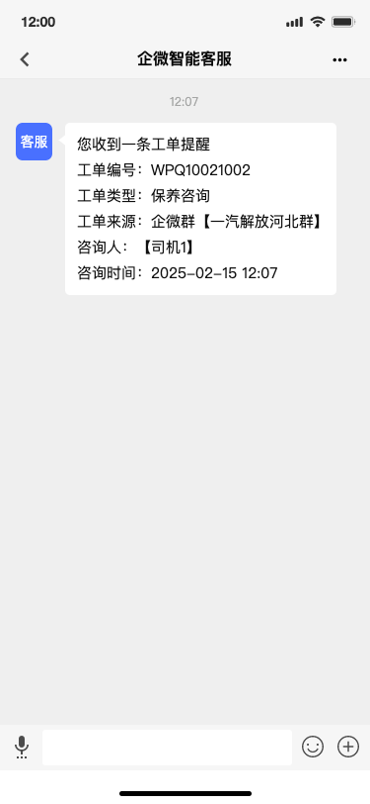 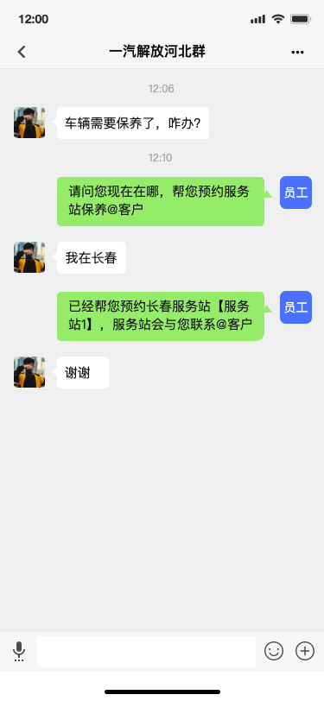 | 1、接收群消息“车辆需要保养了，咋办？” 2、语义分析：保养服务 3、创建工单：分类、创建时间、人工答复 4、工单推送给员工

场景三、 低满反馈投诉上升后台回复 | 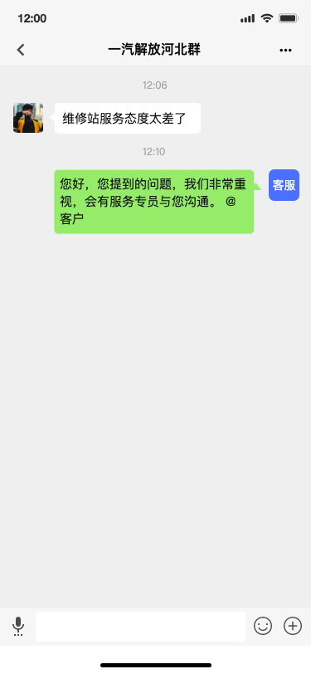 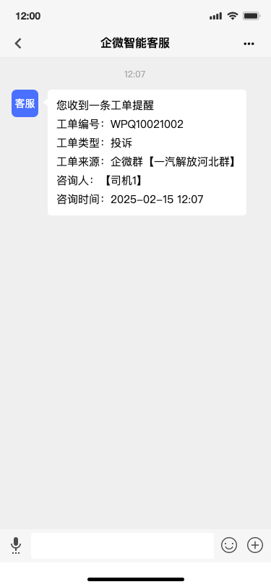 | 1、接收群消息“维修站服务态度太差了” 2、语义分析：服务态度、差 3、创建工单：分类、创建时间、人工调度 4、工单推送给员工 5、群内自动安抚：您好，您提到的问题，我们非常重视，会有服务专员与您沟通。 @客户

产品定义初版
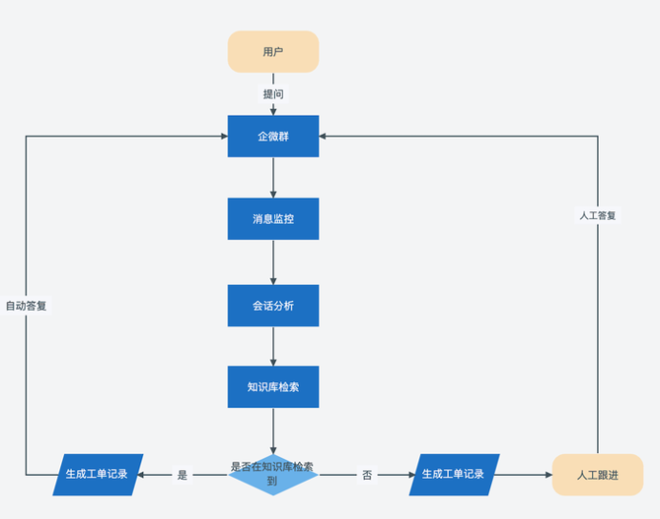
产品 | 功能 | 功能描述 | 业务流程
智能机器人 | 消息接收与推送 | 能够实时接收客户在群里发送的消息，并推送给群内成员
 | 自动回复 | 知识库匹配到内容后，机器人自动将信息回复到群内
 | 消息监控 | 实时监测企微群内客户发送的每一条消息，确保不会遗漏任何信息。
 | 消息识别（文字、语音） | 将用户发送的语音消息，识别转译为文字
 | 会话分析匹配模型 | 对监控到的客户消息进行分析，提取关键信息，理解客户的意图和需求，例如识别客户是在咨询产品信息、反馈问题还是寻求技术支持等，并检索知识库提取答复信息
智能会话系统后台 | 关键词字典管理 | 关键词及其相关信息，如将 “保修期限”“售后维修” 等作为独立的关键词添加到系统中，确保知识库可以对这些关键信息进行精准匹配和处理。 |  | 分阶段可以
 | 推送管理 | 根据消息，匹配对应的群、机器人、平台，进行推送，可查看推送结果
 | 企微机器人管理 | 管理维护企微号，用于查看企微状态
 | 群里管理 | 企微群服务基础功能，人工配置群、机器人关联关系
 | 知识库管理 | 知识存储：集中存储各种与业务相关的知识文档、常见问题解答、产品手册、操作指南等信息，为机器人自动答复提供数据支持。 知识分类与索引：对存储的知识进行合理分类和建立索引，方便机器人能够快速准确地检索到与客户问题相匹配的答案，提高查询效率。 知识更新与维护：支持管理员对知识库中的内容进行定期更新和维护，确保知识的准确性和时效性，及时反映业务的变化和最新信息。
工单管理系统 | 工单创建 | 自动生成工单，将客户消息及相关信息完整地记录在工单中，包括客户身份、消息内容、发送时间等。
 | 工单分配 | 根据工单的类型、紧急程度等因素，自动或手动将工单分配给合适的人工客服或相关部门进行跟进处理，确保工单能够得到及时有效的解决。
 | 工单跟踪与反馈 | 人工客服在处理工单过程中，可以实时更新工单状态，记录处理进度和结果，方便客户和相关人员随时了解工单的处理情况。
 | 工单统计与分析 | 对工单数据进行统计和分析，如工单数量、处理时长、客户满意度等，为企业优化业务流程、提升服务质量提供数据依据。

 | 不同类型工单分阶段上线
 | 知识库训练 | 小于10类工单；10类工单自动回复不大于5个，三类场景——机器人+工单后台 | 4月中 小批量验证两周5月批量上线

 | 上什么功能解决哪些通用问题 | 语音文字自动工单调度（自动+人工） | 机器人自动回复 | 工单跟踪与统计
分类、回复知识库、调度与跟踪业务流后台配置-配置上自服务 | 上哪些业务工单流（分阶段）

 | 6
 | 7

 | 待沟通问题 | 工单系统用哪个系统？解放是否有具体的要求，需要提供工单接口

 |  | 产品设计、业务流程、资源（解放）、服务器资源 成本——2月底全部确定

 |  | 技术确认点-杨诺（需要解放提供的服务器与大模型资源）

